界面&功能
好友系统 |  |  |  |  | 功能规则

 | 功能入口 |  |  |  |  |  | 好友 相关基础规则和清单
 |  |  |  |  |  | 1.设计目的是什么 |  | 5功能点清单
 | 1.主界面点击【好友】图标进入 |  |  |  |  | ▶ | 设置好友功能，构建在常规聊天之上的点对点社交功能 | 模块 | 类型 | 内容 | 优先级
 | 2.图标位于界面左侧展开图标清单中 |  |  |  |  | ▶ | 好友可私聊，可保留互相之间信息记录 | 玄冥地宫 | UI和资源 | 功能入口 | 1
 | 3.参考图标 |  |  |  |  | ▶ | 好友可快捷组队，更方便的参与社交互动玩法 |  | UI和资源 | 功能界面 | 1
 |  |  |  |  |  | ▶ | 好友可自由删除或拉入黑名单 |  | UI和资源 | 角色头像 | 1
 |  |  |  |  |  | 2.基本规则 |  |  | 功能逻辑 | 好友私聊 | 1
 |  |  |  |  |  | ▶ | 好友私聊相关规则 |  | 功能逻辑 | 好友添加 | 1
 |  |  |  |  |  | ▶ | 好友查找添加，审批，推荐好友 |  | 功能逻辑 | 推荐好友 | 2
 |  |  |  |  |  | ▶ | 黑名单及删除规则 |  | 功能逻辑 | 黑名单及好友删除 | 3
 |  |  |  |  |  | 3.解锁方式 |  |  | 功能逻辑 | 好友申请审批 | 3
 |  |  |  |  |  | ▶ | 默认开启 |  | 功能逻辑 | 默认同意规则 | 3

 |  |  |  |  |  | 4关联功能
 |  |  |  |  |  | ▶ | 主界面【入口位置】
 |  |  |  |  |  | ▶ | 主界面【好友】
 | 好友界面及相关规则【当前为示例】

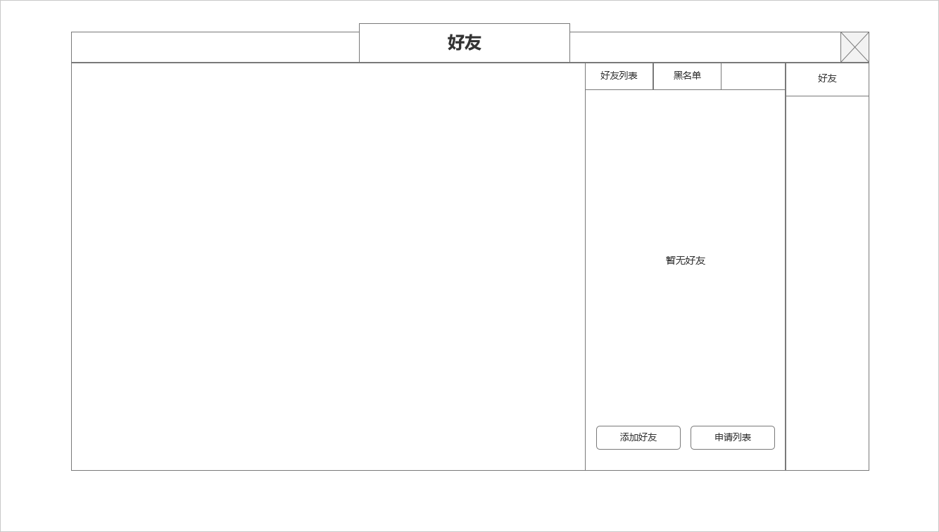
 | 1.好友基本界面 | 1.好友私聊信息显示区域
 |  | ▶ | 当存在好友时，选中好友列表中的好友列表信息后会在当前位置出现信息输入框
 |  | ▶ | 相应好友聊天信息会显示在当前位置（见条目3）
 |  | ▶ | 如未选中好友且无聊天信息，当前位置空白空置即可
 |  | 2.好友及黑名单列表
 |  | ▶ | 显示好友及黑名单列表（见条目4）
 |  | ▶ | 如无对应信息，则显示：暂无好友
 |  | ▶ | 可通过按钮点击打开添加好友，申请列表2级界面

1
2

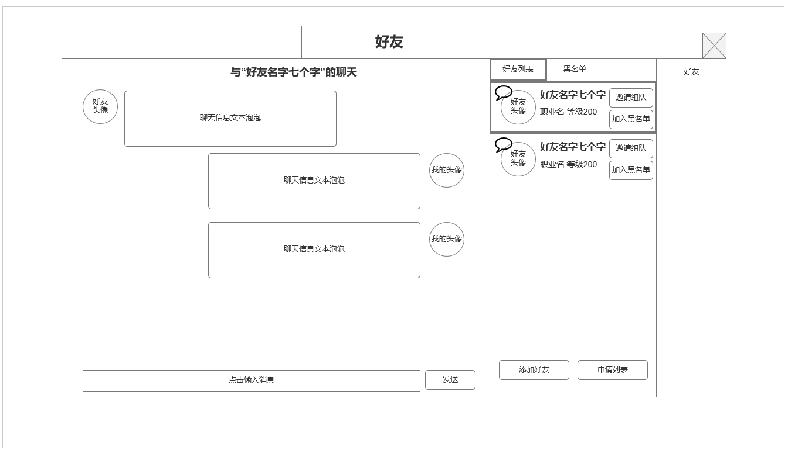
 | 2.好友私聊界面 | 3.聊天信息窗口
 |  | ▶ | 显示和选中好友实际聊天泡泡及信息内容，玩家发送信息显示在右侧，目标好友信息现在在左侧
 |  | ▶ | 选中后在右侧界面显示该道具合成具体信息

 |  | 4.好友列表
 |  | ▶ | 好友列表好友信息：头像，名字，职业，等级。可操作按钮：邀请组队，加入黑名单
 |  | ▶ | 当好友有私聊信息时，外部图标显示红点，对应好友
 |  | ▶ | 排序方式：有未查看新消息的好友信息置顶显示，之后按等级高低排序
 |  | ▶ | 删除好友需先拉入黑名单

3
4

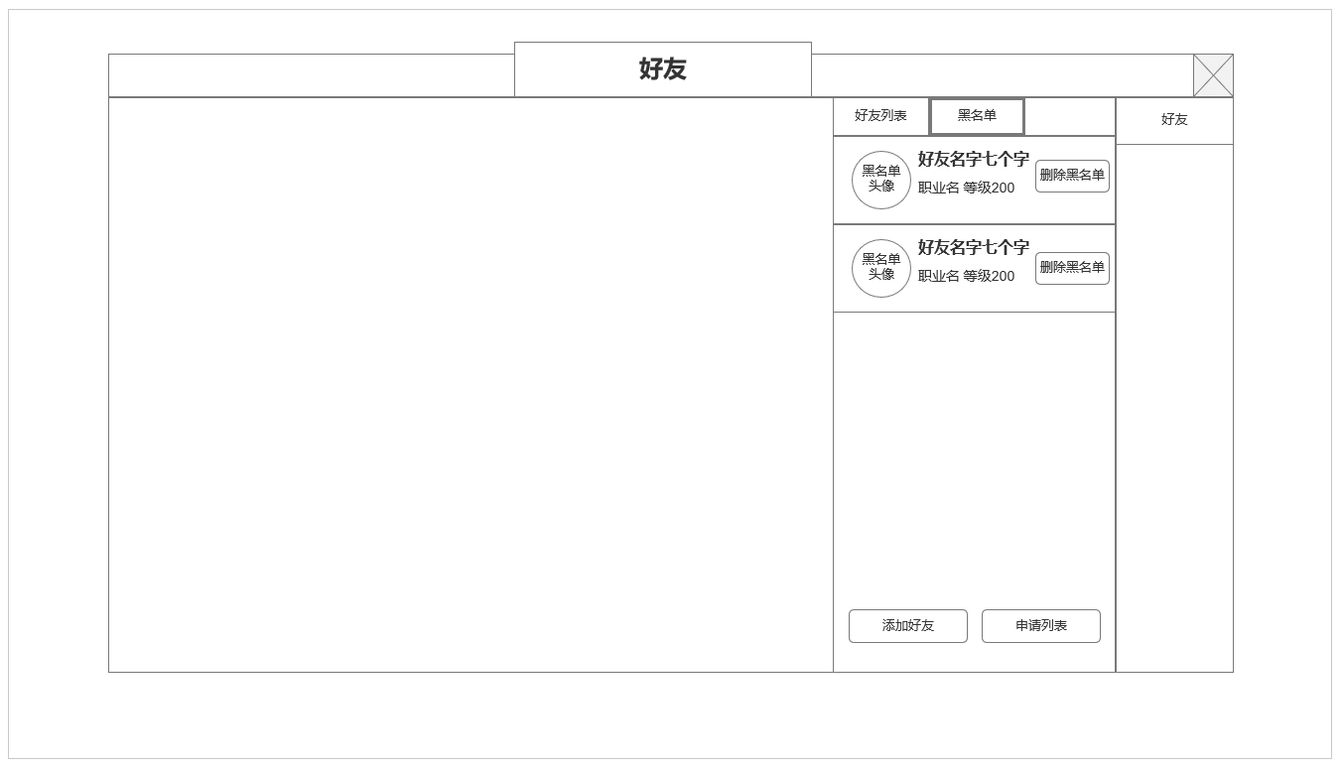
 | 3.黑名单列表 | 5.黑名单列表
 |  | ▶ | 黑名单信息：头像，名字，职业，等级。可操作按钮：删除黑名单
 |  | ▶ | 删除黑名单：将该玩家从好友及黑名单中删除，但也不会继续被黑名单屏蔽

5

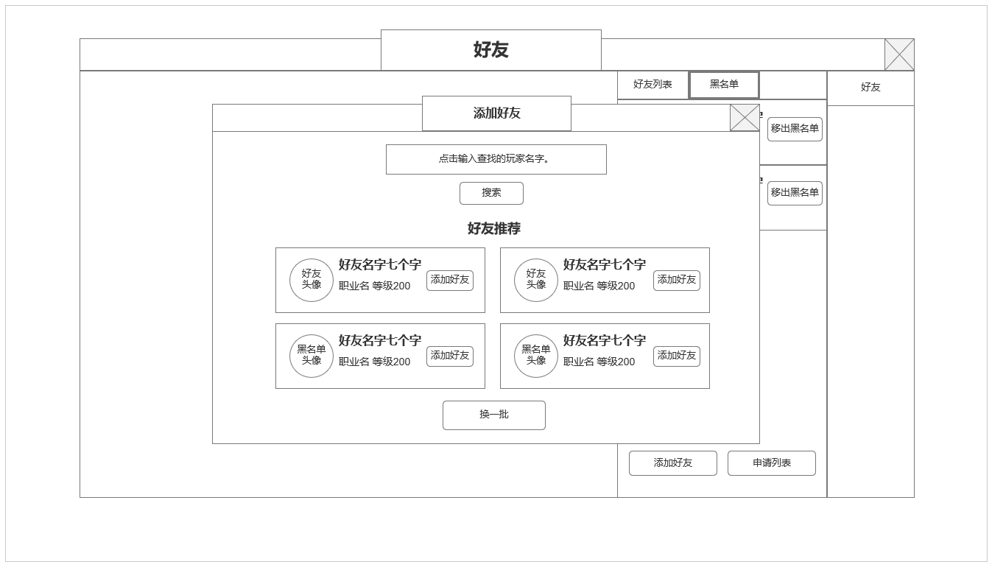
 | 4.好友申请界面：推荐好友 | 6.添加好友2级界面：推荐好友信息
 |  | ▶ | 搜索好友输入框：输入想要搜索的好友的名字，点击搜索后反馈搜索信息
 |  | ▶ | 好友推荐：未搜索时显示推荐好友，推荐好友为4名当前在线可获取的随机玩家
 |  | ▶ | 换一批：点击后更换一批推荐好友，可与当前已列推荐好友重复
 |  | ▶ | 推荐好友信息：头像，名字，职业，等级，添加好友按钮

6

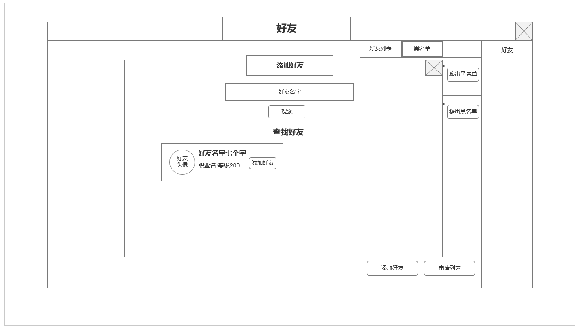
 | 5.好友申请界面：好友查找 | 7.添加好友2级界面：好友查找结果
 |  | ▶ | 根据结果显示查找好友的信息
 |  | ▶ | 如未查到，显示：该玩家不存在或不在线。
 |  | ▶ | 点击推荐好友按钮，清除查找信息，重新推荐好友

7

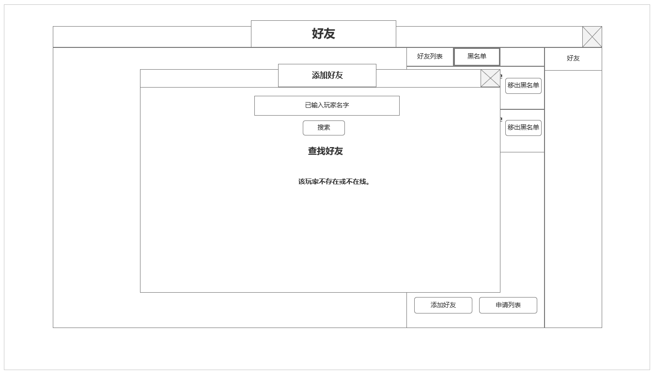

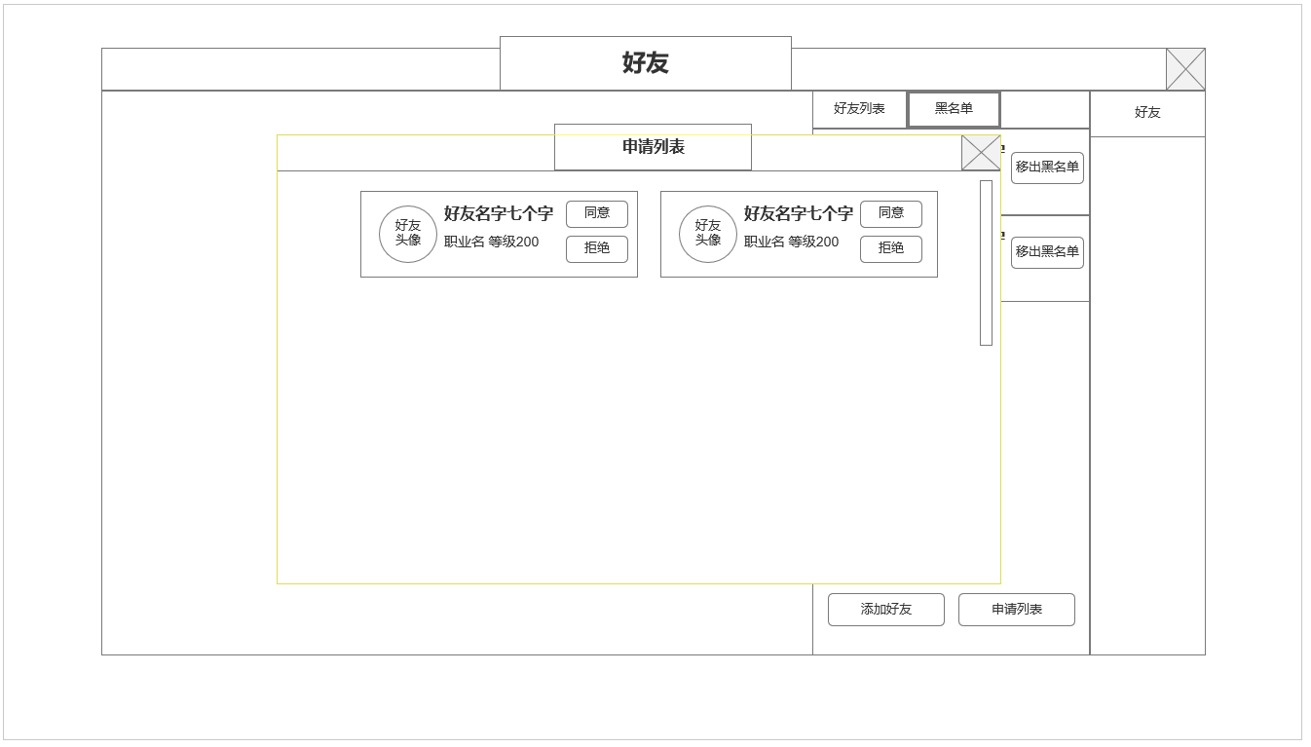
 | 6.好友申请清单： |  | 8.申请好友清单2级界面
 |  |  | ▶ | 显示当前未处理的好友申请信息
 |  |  | ▶ | 根据服务端规则，申请人如离线较长时间，对应信息会被清除
 |  |  | ▶ | 当申请信息存在时，可同意或拒绝申请请求。同意则双方角色互相将对方添加进入自身好友列表。

8

功能美需
UI需求

 | 序号 | 类型 | 对应界面 | 内容 | 功能需求 | 策划建议 | 参考图
 | 1 | UI
 | 2 | UI
 | 3 | UI
 | 4 | UI
 | 5 | UI
 | 6 | UI
 | 7 | UI
 | 8 | UI
 | 9 | UI
 | 10 | UI
 | 11 | UI
 | 12 | UI
 | 13 | UI
 | 14 | UI
 | 15 | UI
 | 16 | UI
 | 17 | UI
 | 18 | UI
 | 19 | UI

背景图需求

 | 序号 | 类型 | 对应界面 | 内容 | 功能需求 | 策划建议 | 参考图
 | 1 | 2D原画
 | 2 | 2D原画
 | 3 | 2D原画
 | 4 | 2D原画
 | 5 | 2D原画
 | 6 | 2D原画

道具图标需求

动效需求

 | 序号 | 类型 | 内容 | 描述 | 功能需求 | 策划建议 | 参考图

其他 （ICON，模型，表情等）

 | 序号 | 类型 | 对应界面 | 内容 | 功能需求 | 策划建议 | 参考图
 | 1 | ICON | 主界面 | 主界面代表技能功能的入口图标 | 主界面代表技能功能的入口图标 |  | 

